1IF+AND+OR例子
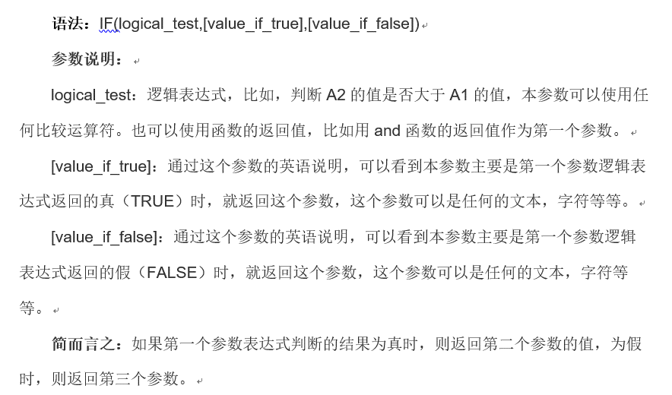
班级 | 学号 | 姓名 | 性别 | 数学 | 计算机 | 英语 | 评价（三门均通过） | 评价（三门之一通过）
902 | 90201 | 李孔 | 男 | 78 | 100 | 88
902 | 90202 | 孙文 | 女 | 90 | 90 | 90
902 | 90203 | 张扬 | 男 | 90 | 89 | 72
903 | 90301 | 严冬 | 男 | 56 | 78 | 83
903 | 90302 | 刘柳 | 女 | 78 | 76 | 75
903 | 90303 | 夏令 | 女 | 99 | 75 | 67
904 | 90401 | 丘陵 | 女 | 100 | 87 | 87
904 | 90402 | 马克 | 男 | 62 | 92 | 89
904 | 90403 | 董齐 | 男 | 78 | 56 | 58

作业：使用提示函数计算（包含逻辑条件）。
样张：

3COUNTIF-统计
日期 学号 | 2004-01-01 | 2004-01-02 | 2004-01-03 | 2004-01-04 | 2004-01-05 | 2004-01-06 | 2004-01-07 | 2004-01-08 | 2004-01-09 | 2004-01-10 | 迟到次数 | 旷课次数
2009102101 | b | a | b | a | a | c | a | b | c | c
2009102102 | a | a | a | a | a | b | a | a | a | a
2009102103 | b | b | b | c | a | b | c | a | a | b
2009102104 | a | c | a | b | a | a | a | a | a | a
2009102105 | c | b | a | a | c | a | a | a | b | b
2009102106 | a | a | a | a | a | c | a | a | a | b
2009102107 | a | c | a | a | a | a | a | b | a | a
2009102108 | a | a | c | a | a | c | c | c | a | a
2009102109 | a | a | c | a | a | a | a | a | a | a

2009102110 | a | a | a | a | a | a | a | a | a | a
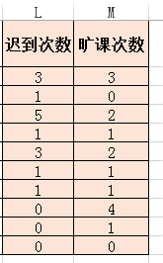
作业：统计迟到和旷课次数。
b:迟到
a:全勤
c:旷课

1日和2日都迟到的人数:

4借贷-sumif
传票核对清单
传票号码 | 传票日期 | 会计科目 | 借/贷 | 银行名称 | 支票号码 | 客户名称 | 金额 | 摘要
10001 | 20010801 | 银行存款 | 借 | 工行 | BD12879 |  | ¥80,000.00 | 订货现款
 | 20010801 | 应付票据 | 贷 | 工行 | BD12983 | 光明电子 | ¥43,000.00
10002 | 20010801 | 银行存款 | 贷 | 工行 |  |  | ¥8,000.00 | 传真机
 | 20010801 | 应收账款 | 贷 | 建行 | BD13213 |  | ¥20,000.00
 | 20010801 | 运输费用 | 借 | 招行 |  |  | ¥3,200.00
10003 | 20010801 | 应付票据 | 贷 | 建行 | BD13762 | 新星电机 | ¥22,000.00

301 | 20010801 | 银行存款 | 借 | 工行 | BD12879 |  | ¥80,000.00
302 | 20010801 | 应付票据 | 贷 | 工行 | BD12983 | 光明电子 | ¥43,000.00
303 | 20010801 | 银行存款 | 贷 | 工行 |  |  | ¥8,000.00
304 | 20010801 | 应收账款 | 贷 | 建行 | BD13213 |  | ¥20,000.00
305 | 20010801 | 运输费用 | 借 | 招行 |  |  | ¥3,200.00
306 | 20010801 | 应付票据 | 贷 | 建行 | BD13762 | 新星电机 | ¥22,000.00
 |  |  |  |  | 作业：使用SUMIF函数实现。
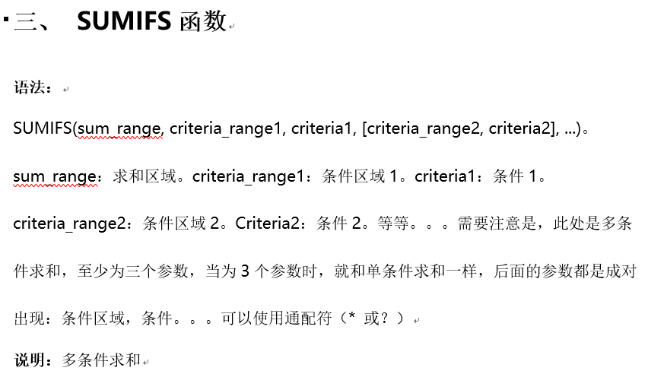
 |  |  |  |  | 借
 |  |  |  |  | 贷
 |  |  |  |  | 工行借方求和

5最后1天等
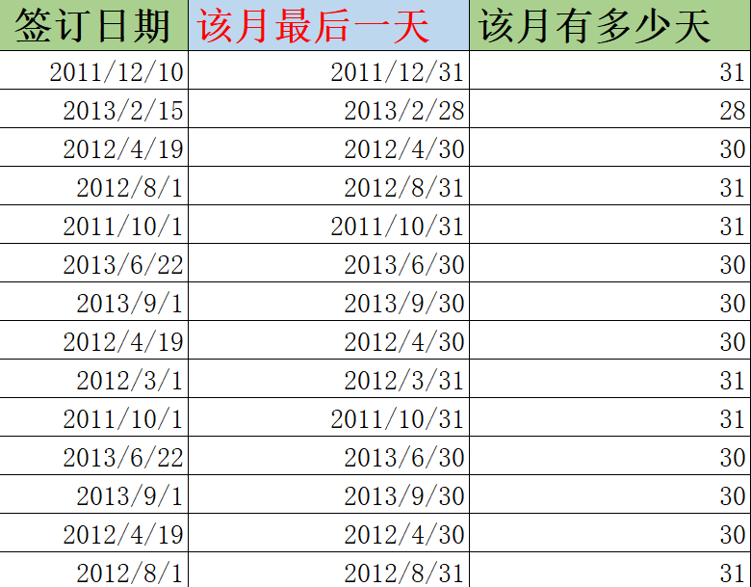
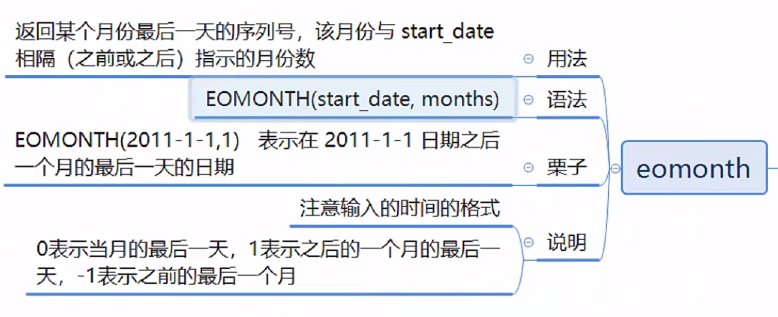
签订日期 | 该月最后一天 | 该月有多少天
2011-12-10
2013-02-15
2012-04-19
2012-08-01
2011-10-01
2013-06-22
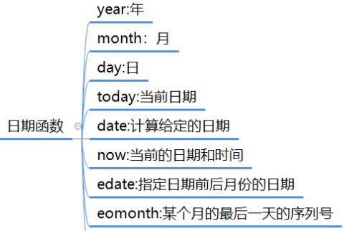
2013-09-01
2012-04-19
2012-03-01
2011-10-01
2013-06-22
2013-09-01
2012-04-19
2012-08-01
2011-01-01

作业：计算某月最后1天，某月多少天

6计算日期
日期 | 是否周末 | 日期 | 第n个工作日 | 第n个工作日的日期 |  | 开始日期 | 结束日期 | 有多少个工作日 | 突出显示周末日期
2017-11-18 |  | 2017-09-30 | 10 |  |  | 2017-09-30 | 2017-10-20 |  | 1、选中A2:A21单元格区域，条件格式里选择使用公式确定要设置格式的单元格
2017-11-19 |  |  |  |  |  |  |  |  | 2、使用公式为：
2017-11-20 |  | 节假日期 | 原因 |  |  |  |  |  | =WEEKDAY(A2,2)>5
2017-11-21 |  | 2017-10-01 | 国庆节 |  |  |  |  |  | 3、设置突出显示的格式
2017-11-22 |  | 2017-10-02 | 国庆节 |  | 姓名 | 入职日期 | 试用期（月） | 转正日期 | 提示：
2017-11-23 |  | 2017-10-03 | 国庆节 |  | 张三 | 2017-11-18 | 3 |  | WEEKDAY函数返回某日期为星期几。第二参数使用2，表示以1~7表示星期一到星期日。
2017-11-24 |  | 2017-10-04 | 国庆节
2017-11-25 |  | 2017-10-05 | 国庆节
2017-11-26 |  | 2017-10-06 | 国庆节 |  |  |  |  |  | 第n个工作日之后是哪天
2017-11-27 |  | 2017-10-07 | 国庆节 |  |  |  |  |  | 使用函数可以计算n个工作日之后是哪天。公式为：
2017-11-28 |  |  |  |  |  |  |  |  | WORKDAY()
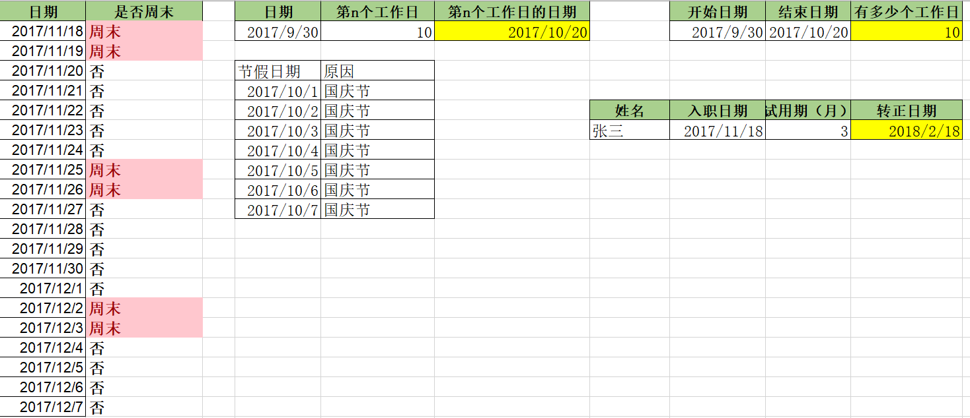
2017-11-29
2017-11-30
2017-12-01 |  |  |  |  |  |  |  |  | 有多少个工作日
2017-12-02 |  |  |  |  |  |  |  |  | 使用函数可以计算两个日期之间，去除周末和法定节假日的工作日天数。
2017-12-03 |  |  |  |  |  |  |  |  | NETWORKDAYS()
2017-12-04
2017-12-05
2017-12-06 |  |  |  |  |  |  |  |  | 计算员工转正时间
2017-12-07 |  |  |  |  |  |  |  |  | 要根据B列入职年月计算出转正日期。
 |  |  |  |  |  |  |  |  | 返回某日期之后/之前月数的日期
 |  |  |  |  |  |  |  |  | Edate()

7MOD判断闰年
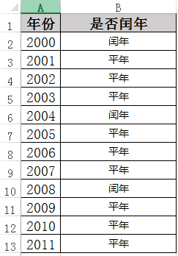
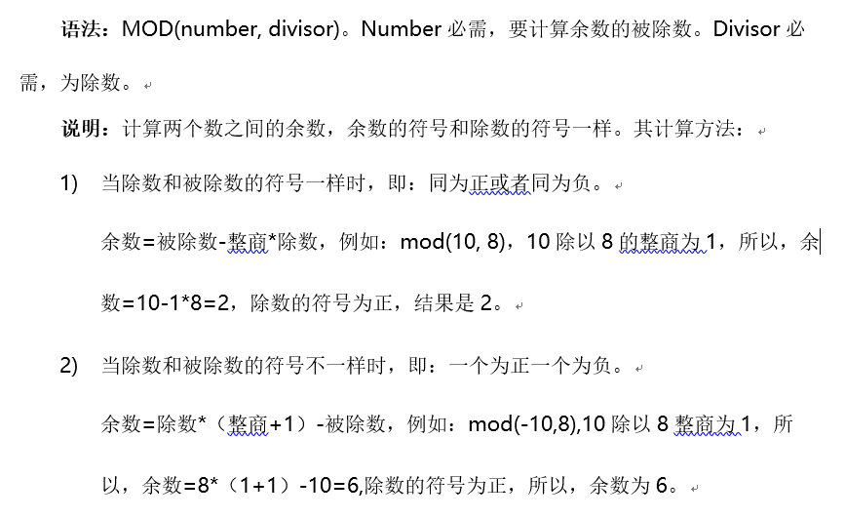
年份 | 是否闰年
2000 |  | 作业：IF+MOD应用，统计闰年或平年。
2001 |  | 1、如果能被100整除,且能被400整除,则为闰年
2002 |  | 2、如果能被4整除,且不能被100整除,则为闰年
2003
2004 |  | 提示：MOD\AND\OR
2005 |  | 样张：
2006
2007
2008
2009
2010
2001

8隐藏几位手机号
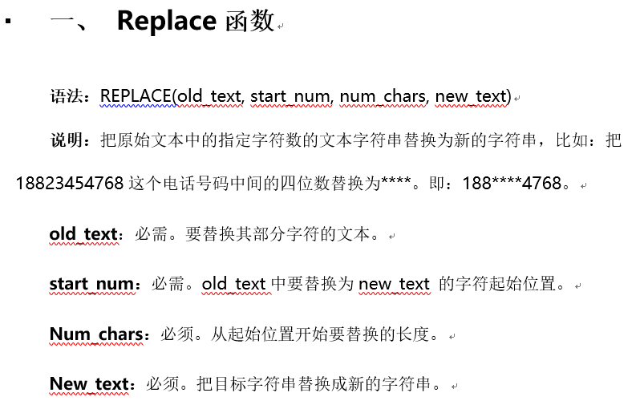
手机号 | 隐藏8-10位
18996471864 |  | 作业：REPLACE函数应用。
18996481864 |  | 方法：
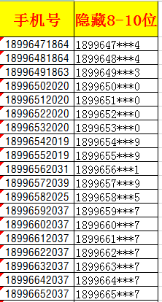
18996491863
18996502020
18996512020
18996522020
18996532020
18996542019
18996552019
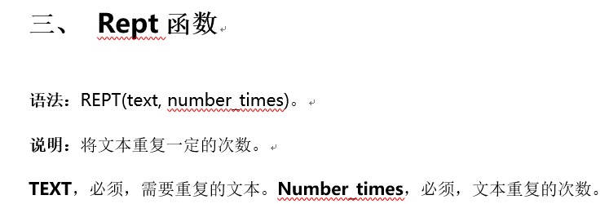
18996562031
18996572039
18996582025
18996592037
18996602037
18996612037
18996622037
18996632037
18996642037
18996652037
18996662036
18996672036
18996682036
18996692036
18996702004
18996712008
18996722010
18996732006
18996742009
18996752065
18996762065
18996772065
18996782069
18996792066
18996802066
18996812071
18996822071
18996832070
18996842070
18996852070
18996862070
18996872070
18996882070
18996892070
18996901969
18996911968
18996921969
18996931971
18996941969
18996951969
18996961969
18996971969
18996981968
18996991968
18998288742
18998298743
18998308744
18998318745
18998328746
18998338747
18998348748
18998358749
18998368750
18998378751
18998388752
18998398753
18998408712
18998418710
18998428739
18998438699
18998448700
18998458701
18998468702
18998478703
18998488704
18998498705
18998678706
18998688707
18998808708
18998818709
18998828725
18998838711
18998848697
18998858713
18998868714
18998878715
18998888716
18998898717

